关系图
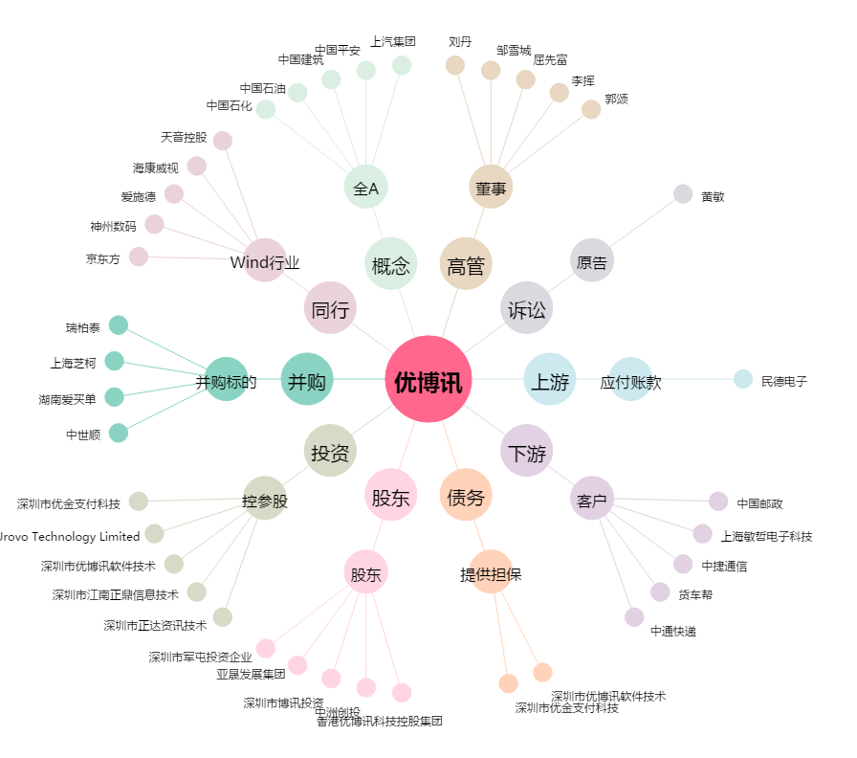
优博讯[300531.SZ] - 关系概览图

